Sheet1
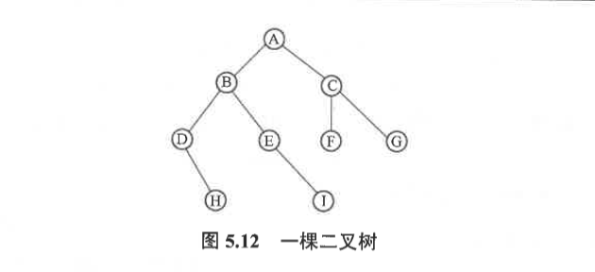
算法思想：利用栈先将二叉树跟节点指针入栈，然后执行出栈，获取栈定元素，若不为空，访问栈该元素，然后右子树入栈，左子树入栈。依次重复初入栈，直至栈为空。Tips：注意入栈的顺序
二叉树非递归算法前序遍历：
（1）根结点入栈

 | A

（2）根结点出栈：根结点！= null，访问跟节点，输出 A，右子树入栈，左子树入栈

 | B
 | C | A

（3）栈顶元素 B 出栈，并访问该节点，然后右子树入栈，左子树入栈
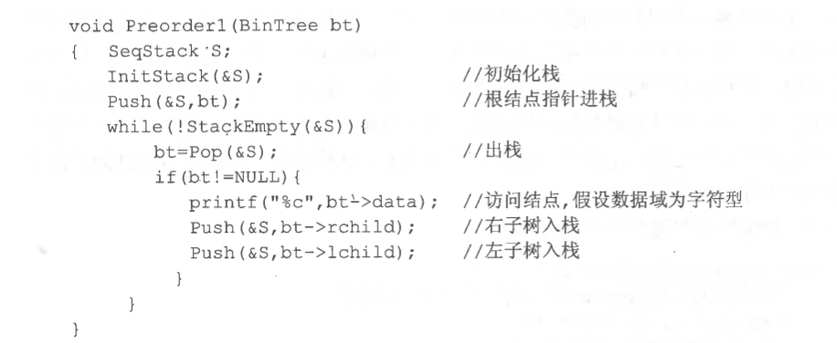
 | D
 | E
 | C | AB
（4）栈顶元素 D 出栈，并访问该节点，然后右子树入栈，左子树 = null 不操作

 | H
 | E
 | C | ABD
（5）栈顶元素 H 出栈，并访问该节点，然后右子树= null，左子树 = null 不操作

 | E
 | C | ABDH
（6）栈顶元素 E 出栈，并访问该节点，然后右子树I入栈，左子树 = null 不操作

 | I
 | C | ABDHE
（7）栈顶元素 I 出栈，并访问该节点，右子树= null，左子树 = null 不操作

 | C | ABDHEI
（8）栈顶元素 C 出栈，并访问该节点，右子树G入栈，左子树 F 入栈

 | F
 | G | ABDHEIC
（9）栈顶元素 F出栈，并访问该节点

 | G | ABDHEICF
（10）栈顶元素 G出栈，并访问该节点

 |  | ABDHEICFG
栈空退出循环

